7_Отчет_усл._прим-сти
Задача 7. Дисперсионный анализ
Студент Трашко М.Д. |  |  |  |  |  | Вариант 12

 | УСЛОВИЯ ПРИМЕНИМОСТИ ДИСПЕРСИОННОГО АНАЛИЗА
 | (проверка однородности дисперсий)

 | Критерий | Бартлет-та | Число ст. свободы | Вероят-ность превы-шения | Гипотеза |  |  | Копия критеря из R |  |  |  |  |  |  | Копия критеря из R
 | фактор гербициды |  |  |  |  |  |  | Bartlett test of homogeneity of variances |  |  |  |  |  |  | Bartlett test of homogeneity of variances
 | Maize yeilds | 1.41 | 3 | 0.704 | Но
 | фактор удобрение |  |  |  |  |  |  | data: Yield by Herbizide |  |  |  |  |  |  | data: Yield by Fertilize
 | Maize yeilds | 1.60 | 4 | 0.809 | Но |  |  | Bartlett's K-squared = 1.4067, df = 3, p-value = 0.704 |  |  |  |  |  |  | Bartlett's K-squared = 1.5974, df = 4, p-value = 0.8093

1 | Можно ли применять дисперсионный анализ? Почему?

 | Можно, так как дисперсии однородны

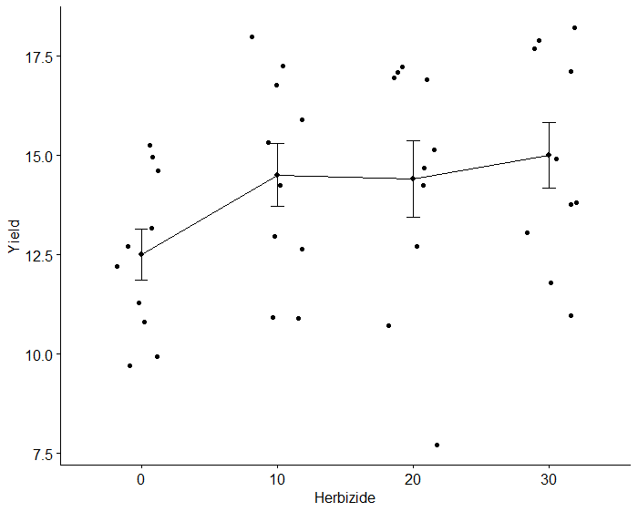
2 | Однородность каких дисперсий проверяется в данном случае? Выпишите эти выборки, посчитайте для них среднее и дисперсию
 | Вставьте график, которыq дают представление о разбросе данных

 | Доза герби-цида | n | Выборка, для которой эти средние посчитаны (заполняется по исходным данным) |  |  |  |  |  |  |  |  |  | Среднее | Диспер-сия
 | 0 | 10 | 10 | 10 | 11 | 11 | 13 | 12 | 15 | 15 | 13 | 15 | 12.5 | 4.1
 | 10 | 10 | 11 | 11 | 13 | 13 | 15 | 16 | 15 | 14 | 18 | 17 | 14.3 | 5.6
 | 20 | 10 | 8 | 11 | 14 | 13 | 15 | 15 | 17 | 17 | 17 | 17 | 14.4 | 9.2
 | 30 | 10 | 12 | 11 | 13 | 14 | 15 | 14 | 18 | 17 | 18 | 18 | 15.0 | 6.9

 | Удобрение | n | Выборка, для которой эти средние посчитаны (заполняется по исходным данным) |  |  |  |  |  |  |  |  |  | Среднее | Диспер-сия
 | Control | 8 | 10 | 10 | 11 | 11 | 8 | 11 | 12 | 11 |  |  | 10.5 | 1.4
 | NPK30 | 8 | 11 | 11 | 13 | 13 | 14 | 13 | 13 | 14 |  |  | 12.8 | 1.4
 | NPK60 | 8 | 13 | 12 | 15 | 16 | 15 | 15 | 15 | 14 |  |  | 14.4 | 1.7
 | NPK90 | 8 | 15 | 15 | 14 | 17 | 17 | 17 | 18 | 17 |  |  | 16.3 | 1.9
 | NPK120 | 8 | 13 | 15 | 18 | 17 | 17 | 17 | 18 | 18 |  |  | 16.6 | 3.1

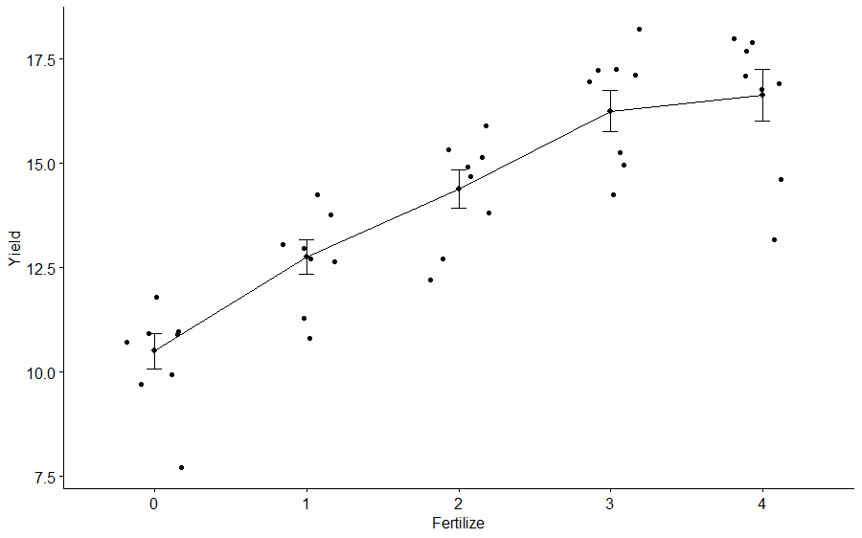

3 | Что можно предпринять в случае, если дисперсии окажутся неоднородными?

 | В таких случаях применяются различные нелинейные преобразования исходных значений, например, извлечение квадратного корня или логарифмирование. Можно провести также непараметрический дисперсионный анализ.

